Sheet1
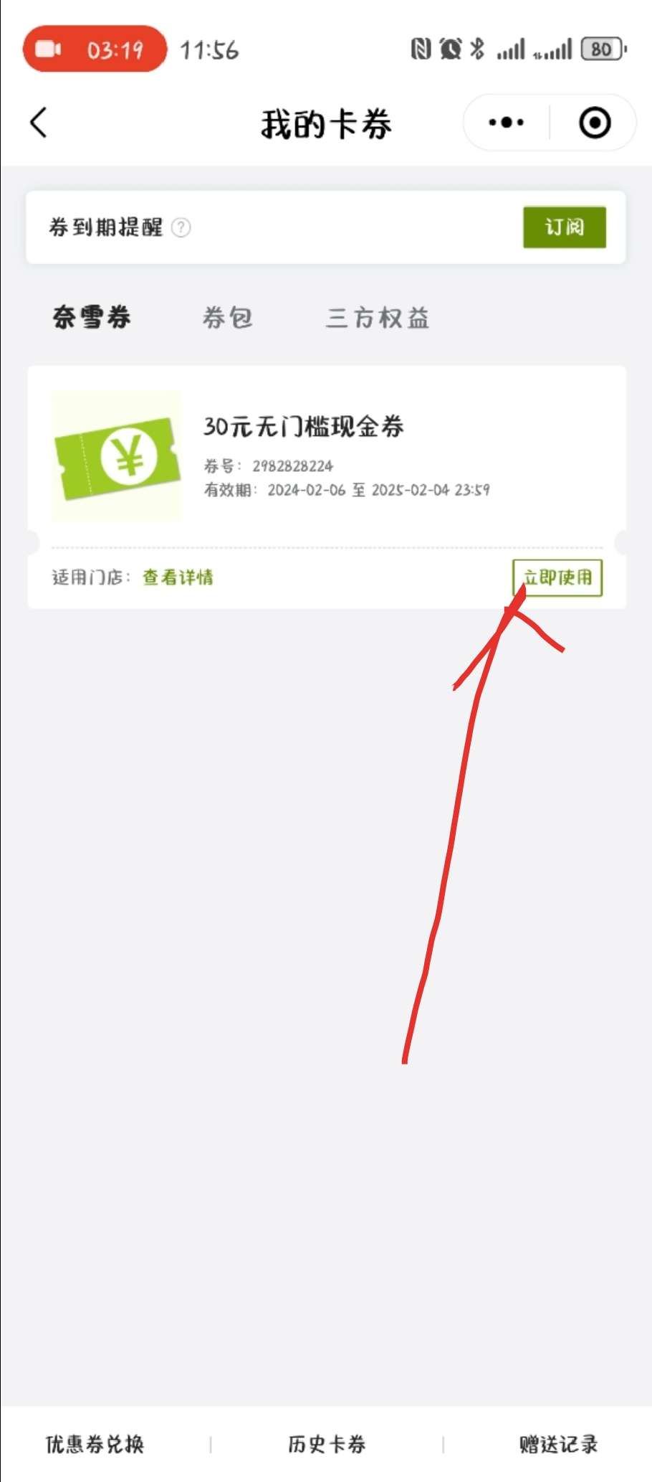
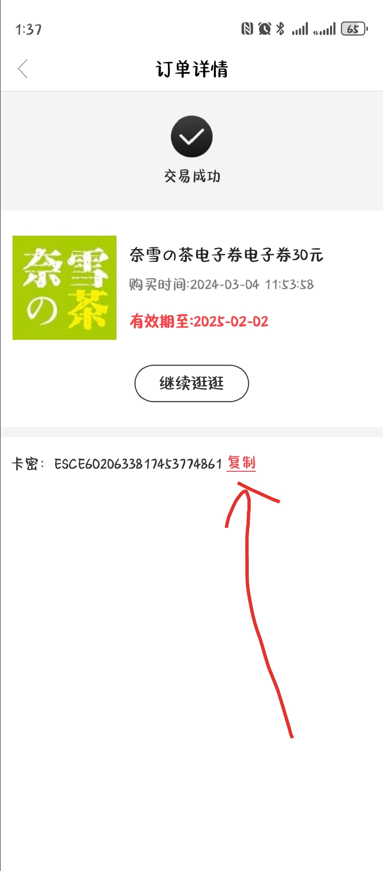
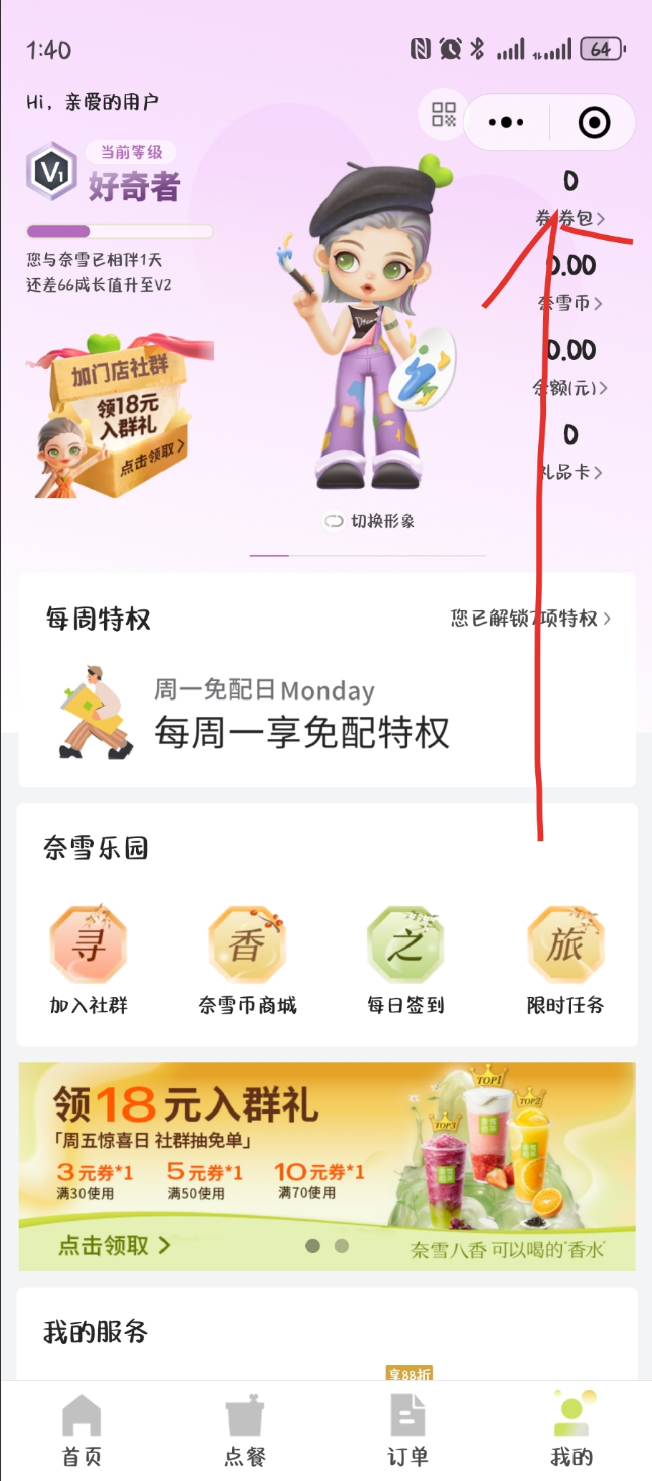
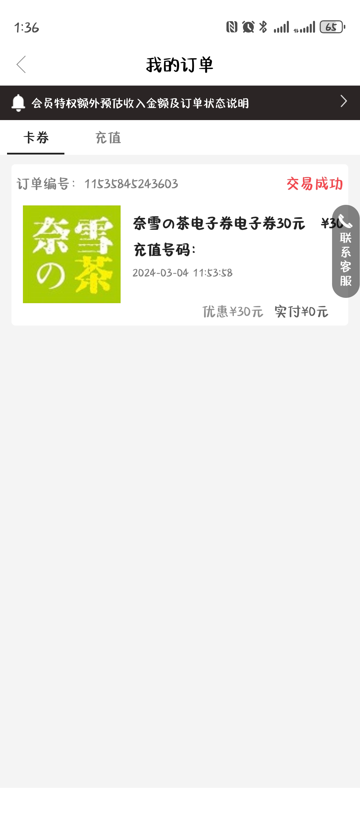
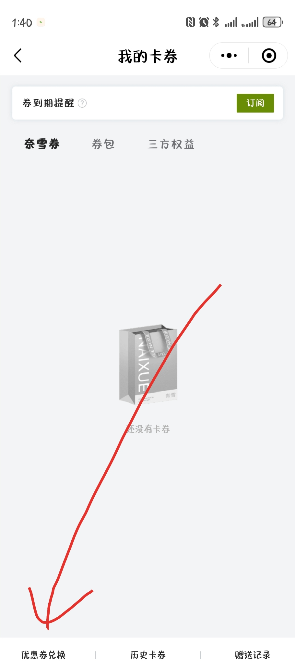
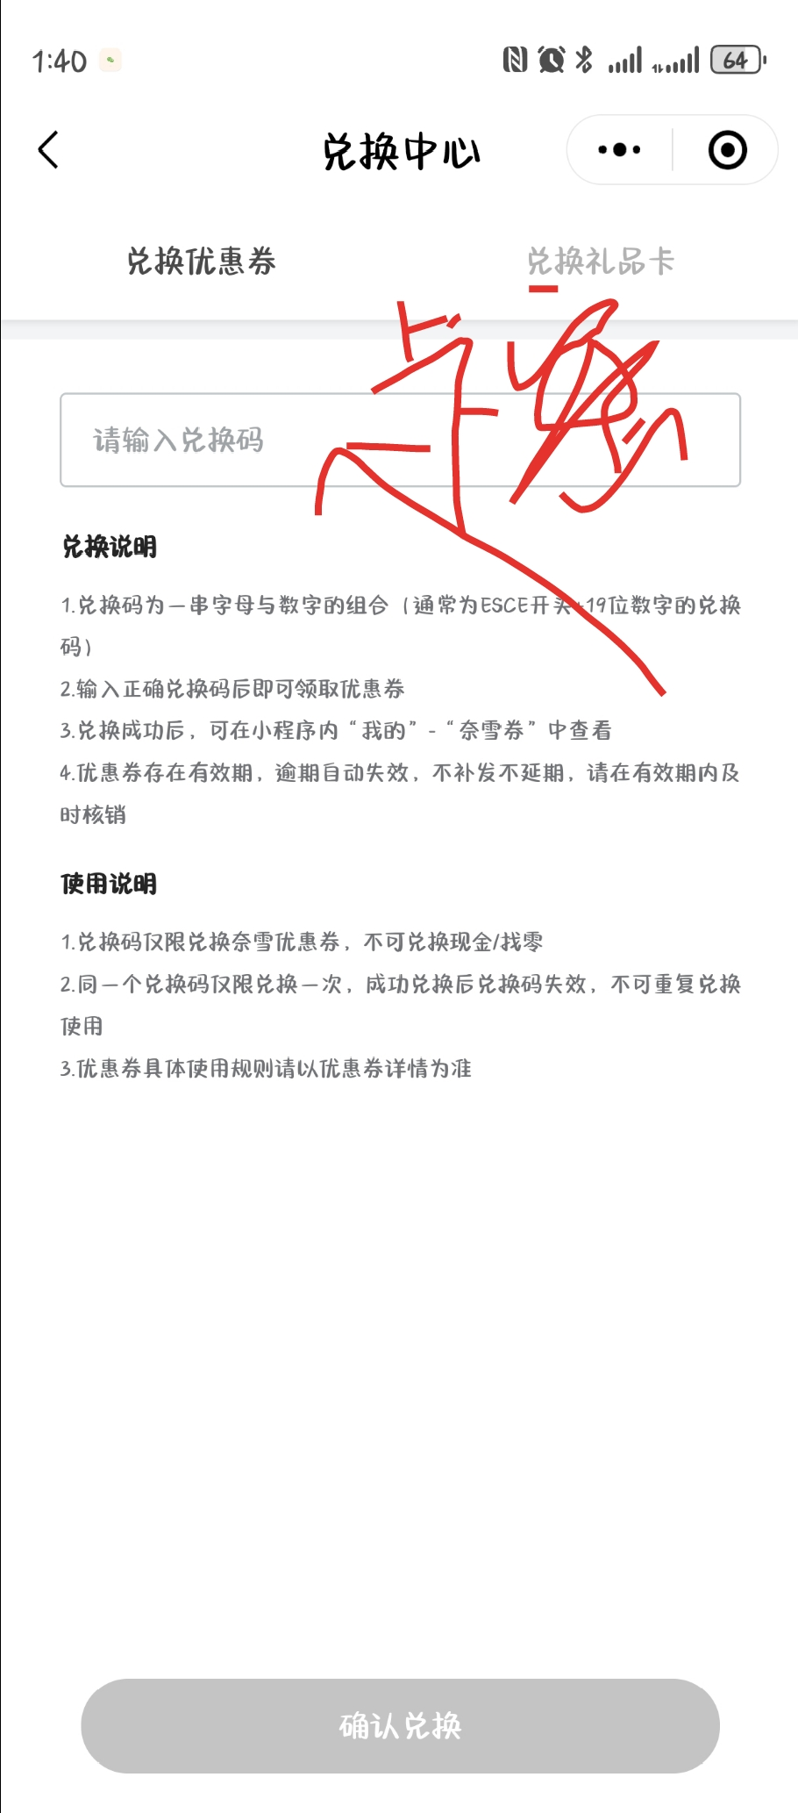
电销活动
电销活动咨询的应对方案 | 场景 | 若客户进线反馈称“电销人员邀请参与的活动，实际没有获得奖品/奖品无法使用“等异常时；
 | 应对方案 | 坐席可根据以下信息优先安抚客户。安抚无效的，一线坐席发送投诉升级工单处理； 1、奖品发放时间：T+3个工作日； 2、奖品查看路径：APP端，点击我的--优惠券-卡券进行查看使用；
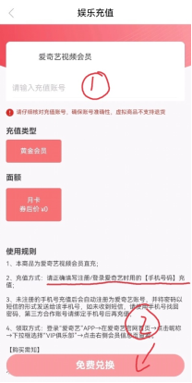
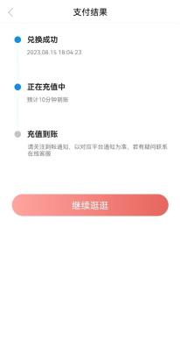
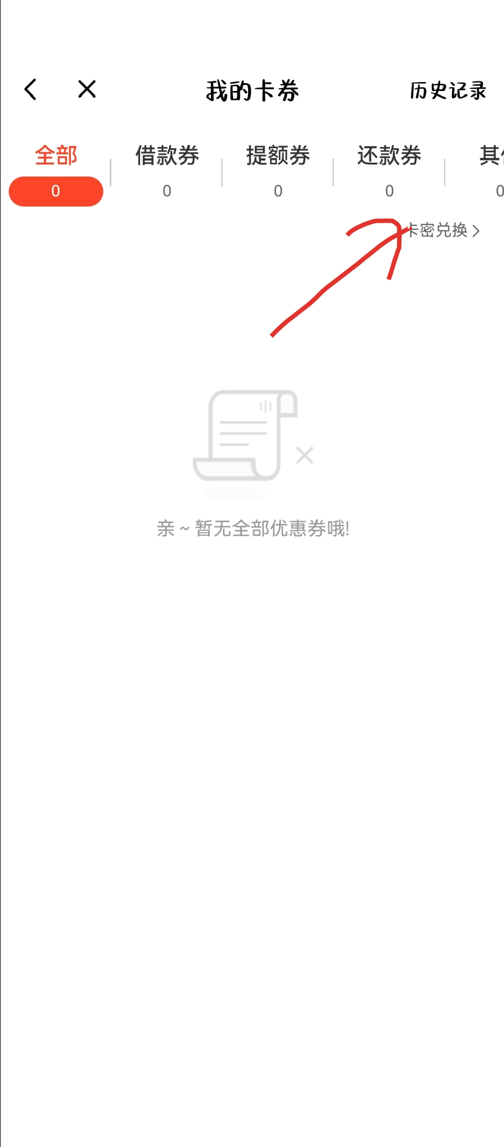
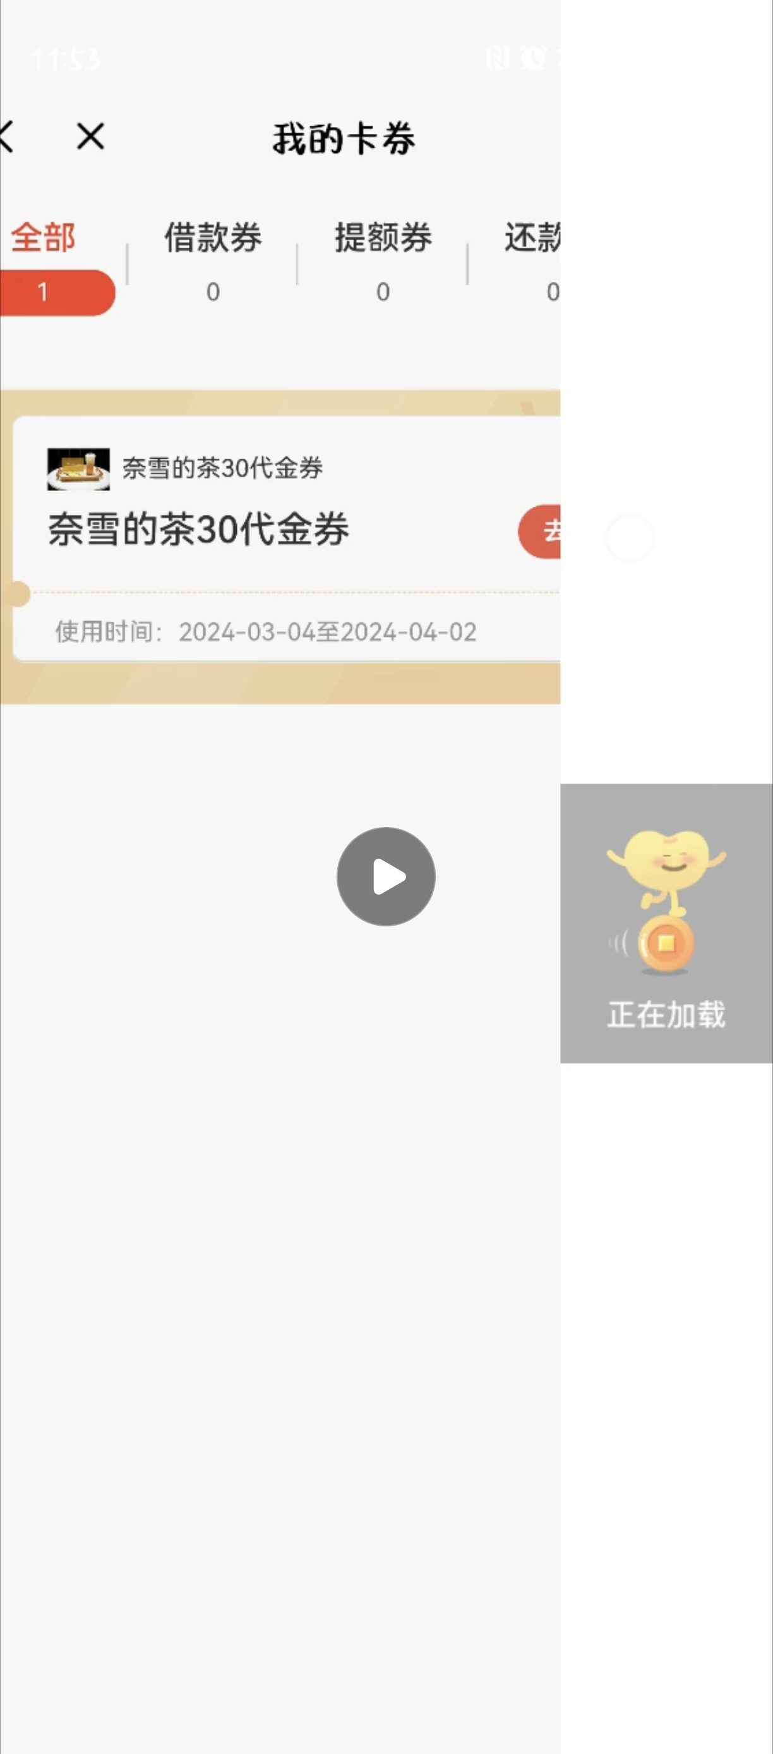
奖品和使用方式 | 活动对象 | 部分豆豆钱客户
 | 活动时间 | 长期-根据客户提现是电销人员发生Offer有关
 | 活动奖品 | 1、 视频会员月卡：优酷会员、爱奇艺会员、腾讯会员、芒果会员 2、 外卖会员：饿了么会员月卡、美团代金券10元 3、 音乐会员月卡：QQ音乐绿钻会员、酷我音乐会员 4、 喜马拉雅月卡会员月卡、蜻蜓FM月卡会员月卡 5、 滴滴打车快车券10元、Q币10元 6、 话费充值券5元 7、京东E卡（20、100元） 8、喜茶券、奈雪の茶电子券（30元） 9、猫眼2/3D通兑券、天猫超市淘享卡（50元） | 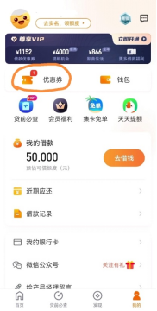 | 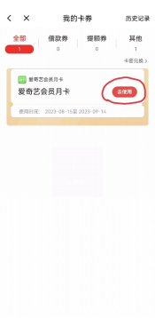
 | 使用方式 | 1.券面显示的使用日期：指兑换的有效期，时间一般固定为3天 2.兑换规则：会员月卡可叠加，如有2张，可分别兑换1个月，会员时间直接进行累计2个月 ①我方APP： 我的-卡券包—去兑换，兑换成功后，卡券包—卡密兑换—详情—复制卡密； ②对方APP/小程序： 我的-卡券包—优惠券兑换—粘贴卡密-兑换，兑换成功-去使用
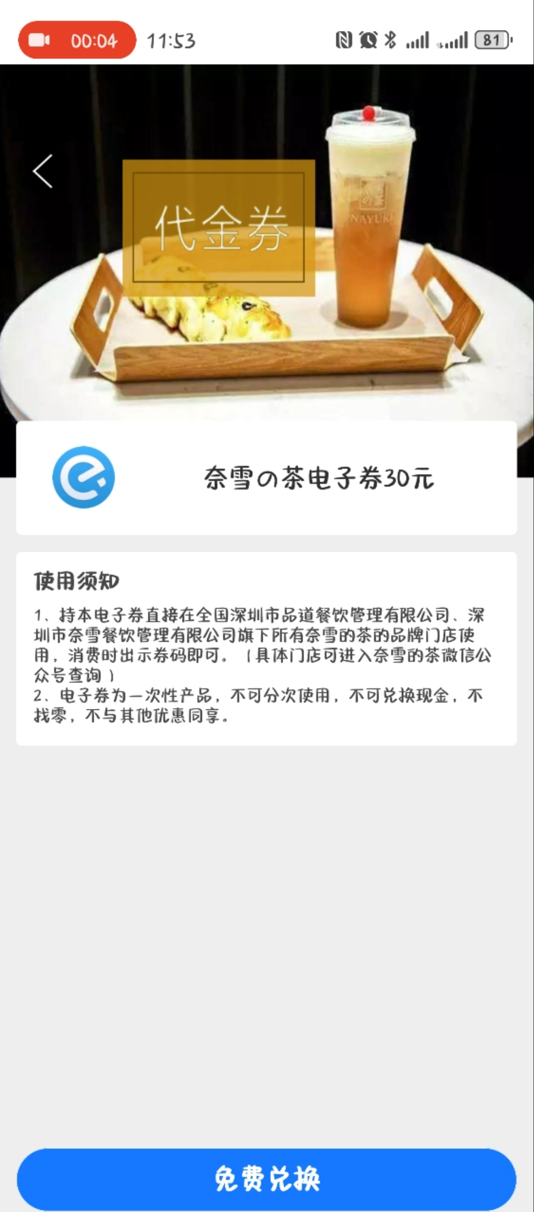
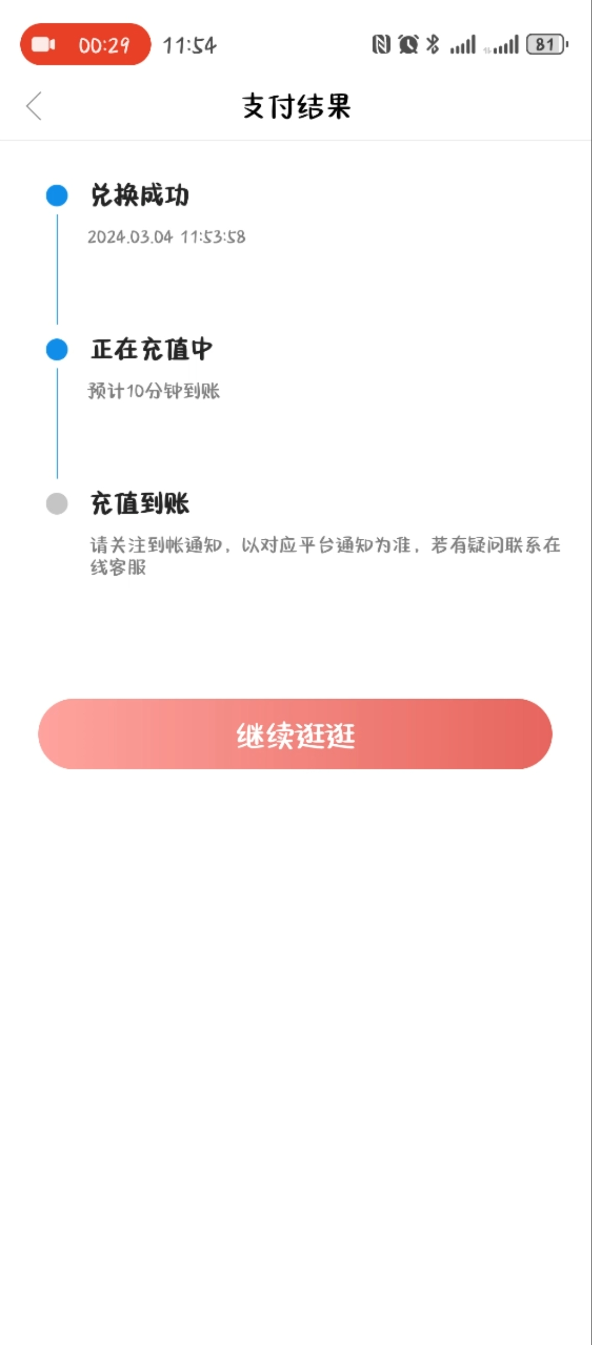
 | 解决方案 | ①坐席可告知客户礼包预计三个工作日内就会发放到您的账户中，可点击APP端-我的-优惠券-卡券查看。客户不接受时效的，坐席则安抚客户，按照投诉升级流程处理； ②坐席可告知客户点击APP端-我的-优惠券-卡券进行查看使用。客户仍旧不会，可收集客户凭证，按照投诉升级流程处理；
 | 注意事项 | 若客户进线反馈称你们电销人员说送我奖品礼包未收到。此类情况坐席可告知客户礼包预计三个工作日内就会发放到您的账户中，可点击APP端-我的-优惠券-卡券查看。客户不接受时效的，坐席则安抚客户，按照投诉升级流程处理；超时效仍未收到的，发电销工单核实 若客户进线反馈称你们电销人员送我的礼包不会用/礼包兑换失败等，坐席可告知客户点击APP端-我的-优惠券-卡券进行查看使用。客户仍旧不会，可收集客户凭证，按照投诉升级流程处理

